MATERIALIDADES
FUNCIONALIDAD | MATERIALIDAD | MARCA | FOTO | ENLACE | OBSERVACIONES
Cortina Roller | NAVY GRIS | ARONI |  | http://aroni.pe/cortinas-roller/
Mobiliario en Melamina | NACAR RH | PELIKANO | 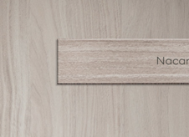 | https://www.pelikano.com/catalogo/p/nacar
 | BLANCO RH | PELIKANO |  | https://www.pelikano.com/catalogo/p/agave-72whj
Pintura en pared Interior/Exterior | SATIN GRIS CLÁSICO | AMERICAN COLORS |  | https://www.promart.pe/pintura-american-colors-satinado-gris-clasico-1gl/p?srsltid=AfmBOopREJKwWbUrh_WxFy9BBTMGssfJD75SQd7VSa6pIB1qyjQsBf5X
Luminarias | PANEL LED 60X60 40W | PHILIPS |  | https://lumiserperu.com/producto/panel-led-60x60-empotrable-40w-macroled/ | LUZ CÁLIDA, NEUTRA Y FRÍA SEGÚN ESPACIOS
 | PANEL LED 60X120 40W | PHILIPS |  | https://ledvance.lifestore.pe/producto/panel-led-ledvance-rectangular-60x120-54w-6500k-50000hrs-2/
 | PASTORAL SOLAR 200W | PHILIPS | 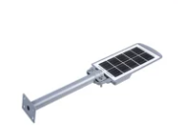 | https://www.lighting.philips.com.pe/api/assets/v1/file/Signify/content/LP_CF_8685906_EU.es_PE.PROF.CF/Localized_commercial_leaflet_L_mpara_solar_All_In_One_de_alumbrado_p_blico_SmartBright_Essential_es_PE.pdf | SOLAR
 | TUBO LED 120 8W | PHILIPS |  | https://www.promart.pe/foco-led-tube-8w-765-g-hv-600mm/p
Puertas metálicas | PERFIL DE ALUMINIO NEGRO SERIE 80 | FABRICACIÓN | 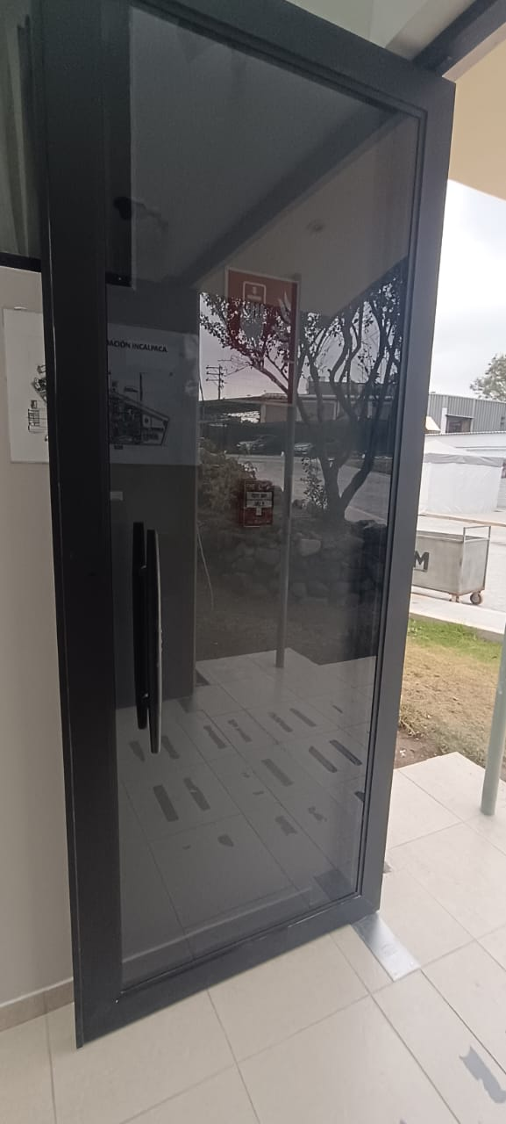 | - | CONSIDERAR PARA PUERTAS INTERIORES LA ALTERNATIVA DE VIDRIOS LAMINADOS TIPO SANDWICH 6 MM
 | MAMPARA DE VIDRIO TEMPLADO | FABRICACIÓN |  | - | TEMPLADO TINTADO GRIS HUMO O SIN TINTE SEGÚN ESPACIOS. ESPESOR 8 MM EXTERIOR GRIS HUMO INTERIOR INCOLORO
Ventanas | PERFIL DE ALUMINIO NEGRO SERIE 25 | FABRICACIÓN |  |  | CONSIDERAR PARA PUERTAS INTERIORES LA ALTERNATIVA DE VIDRIOS LAMINADOS TIPO SANDWICH 6 MM
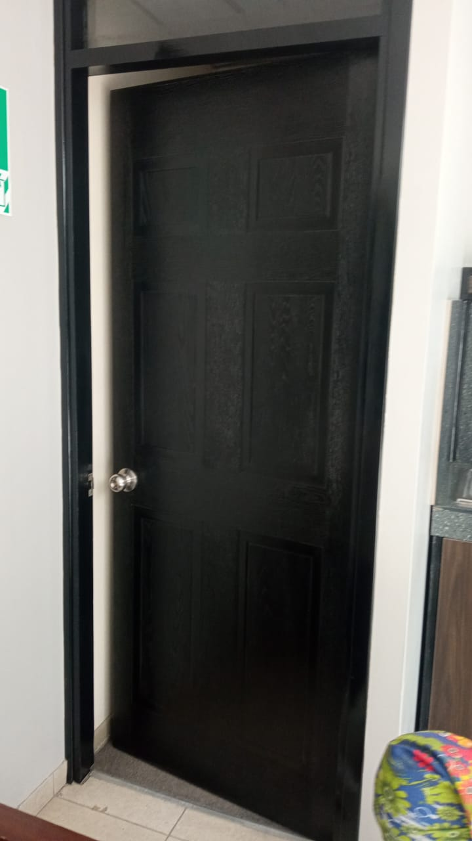
 | MAMPARA DE VIDRIO TEMPLADO | FABRICACIÓN |  |  | TEMPLADO TINTADO GRIS HUMO O SIN TINTE SEGÚN ESPACIOS. ESPESOR 8 MM EXTERIOR GRIS HUMO INTERIOR INCOLORO
Puertas de madera | NEGRO MATIZADO
Tubería metálica | TUBERÍA DE 2X1'' PINTADO DE NEGRO | AL HORNO
Sillas giratorias | GIRATORIA TIPO VERONA | HOME COLLECTION | 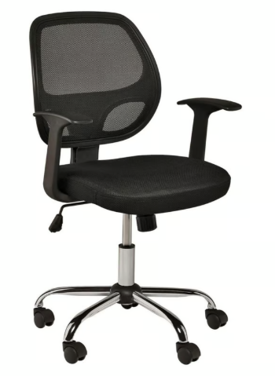 | https://www.sodimac.com.pe/sodimac-pe/articulo/113085276/Silla-de-Oficina-Verona-Negro/113085279?kid=goosho_669250&shop=googleShopping&gad_source=1&gclid=Cj0KCQjwqIm_BhDnARIsAKBYcmsXxi5e2ZzaHuZzxJNy5c8zmi37NJUVeTIIdfvqOhSbqld0WjNTzGAaAk6qEALw_wcB
Sillas giratorias | GIRATORIA TIPO LONDRES | HOME COLLECTION | 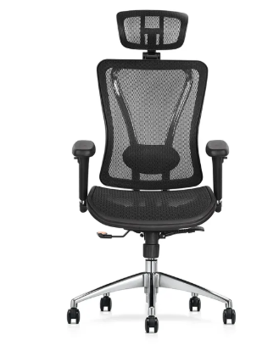 | https://www.sodimac.com.pe/sodimac-pe/articulo/115905565/Silla-Giratoria-Ergonomica-Gerencial-Londres-Colors-Black/115905567?exp=so_com | PARA GERENCIAS
SIllas giratorias | SILLA DE VISITA DE TELA NEGRA | HOME COLLECTION | 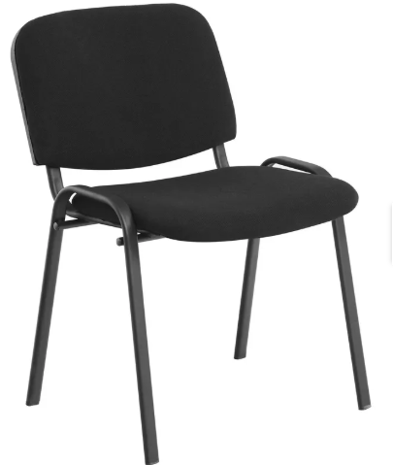 | https://sodimac.falabella.com.pe/sodimac-pe/product/123893091/Silla-de-Visita-Tela-Negro/123893092
Falso Techo | BALDOSAS TERMOACUSTICAS PVC 60X60 | NAVECON | 
Macetas | MACETERO AUTORREGANTE 32X30 TAUPE | HOME COLLECTION | 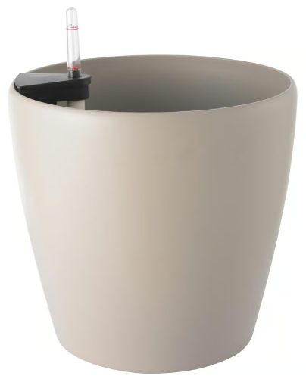 | https://www.sodimac.com.pe/sodimac-pe/articulo/113328551/Macetero-Autorregante-Taupe-32x30x/113328556?kid=goosho_100252&shop=googleShopping&gad_source=1&gclid=Cj0KCQjwqIm_BhDnARIsAKBYcmtjAFd4VXXl9UyHolmbAEIpvM9KBrXyGUhzxYnnNWlvOiFMV9vxXhgaAl68EALw_wcB
ALFOMBRAS | MODULAR 50X50 | MATRIX | 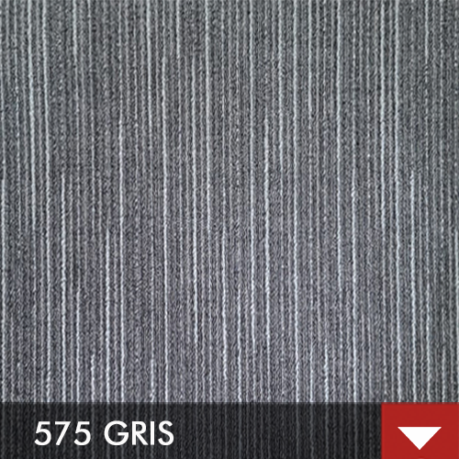
 | MODULAR 50X50 | SPAZIO STRIP | 
CONTENEDORES DE BASURA | TIPO VAIVEN 26 LT. | METALBIN | 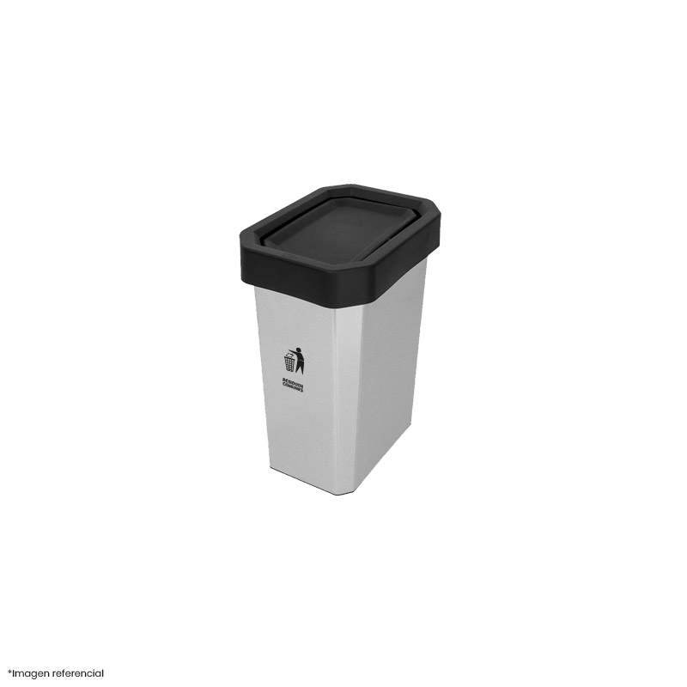
PASACABLE RECTANGULAR | 150X80 GRIS | MALCOR | 

INGRESOCESEASIG.
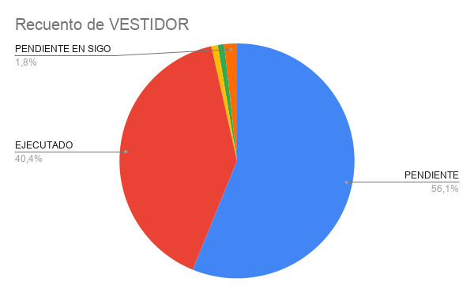
ITEM | TIPO DE EMPLEADO | FECHA DE REVISIÓN | FECHA DE INGRESO/CESE | FECHA DE CORREO | NOMBRES | CÓDIGO | ÁREA | TIPO | NRO DE CASILLERO | VESTIDOR | MOBILIARIO | ESTADO
1 | EMPLEADO | 2025-02-24 | 2025-02-02 | 2025-02-07 | GUTIERREZ VELARDE, LUIS EMILIO | 20026 | MANTENIMIENTO | CESE | N/A | N/A | APLICA | PENDIENTE
2 | OBRERO | 2025-02-17 | 2025-02-17 | 2025-02-17 | CHOQUE CAYO, JACKELINE MEDALY | 35048 | ACABADOS CTP | CESE | 171 | COST. COMEDOR | N/A | EJECUTADO
3 | OBRERO | 2025-02-17 | 2025-02-17 | 2025-02-17 | ALMANZA TICONA, FERNANDO ALONZO | 35058 | TINTORERIA | INGRESO |  |  | N/A
4 | OBRERO | 2025-02-17 | 2025-02-17 | 2025-02-17 | SANCHEZ CUNO, JOSUE JOAQUIN | 35057 | LAVADO A LO ANCHO | INGRESO | 17 | RRHH VARONES | N/A | EJECUTADO
5 | OBRERO | 2025-02-17 | 2025-02-17 | 2025-02-17 | CASTILLO BENAVENTE, SERGIO ALONSO | 35056 | URDIDO | INGRESO |  |  | N/A
6 | OBRERO | 2025-02-17 | 2025-02-17 | 2025-02-17 | ARIAS ASENCIO, BRYAN MIDWARD | 35055 | URDIDO | INGRESO |  |  | N/A
7 | OBRERO | 2025-02-17 | 2025-02-17 | 2025-02-17 | HIRINOS GUZMAN, ROSSMARY YDALIA | 30850 | HILANDERIA | CESE | 2 | COST. COMEDOR | N/A | EJECUTADO
8 | EMPLEADO | 2025-02-18 | 2025-02-14 | 2025-02-18 | CARDENAS PACHAS, SALLY MILUSKA | 21623 | TIENDAS | CESE | N/A | N/A | N/A | N/A
9 | OBRERO | 2025-02-19 | NO SE REALIZÓ | NO SE REALIZÓ | MASCA VILCA, LOIDA ROXANA | 33774 | PRE ALMACEN | CESE | 89 | RRHH DAMAS | N/A | EJECUTADO
10 | OBRERO | 2025-02-19 | 2025-02-14 | 2025-02-14 | MAMANI CHITE, NAYDA MARISOL | 35054 | LAVADO A LO ANCHO | INGRESO |  |  | N/A | PENDIENTE
11 | OBRERO | 2025-02-18 | 2025-02-16 | 2025-02-19 | SURI REVILLA, LUISA | 31298 | SERVICIOS VARIOS PLANTA | CESE | 90 | COST. COMEDOR | N/A | EJECUTADO
12 | OBRERO | 2025-02-19 | 2025-02-19 | 2025-02-19 | CARRILLO TACO, SALVADOR | 35059 | LAVADO A LO ANCHO | INGRESO | 2 | RRHH VARONES | N/A | EJECUTADO
13 | OBRERO | 2025-02-21 | 2025-02-21 | 2025-02-21 | RIMACHI MURGUIA, YUBER ORESTES | 30367 | ALMACÉN HILADOS | CESE | 133 | PATIO CTP VARONES | N/A | EJECUTADO
14 | OBRERO | 2025-02-21 | 2025-02-19 | 2025-02-19 | VALENZUELA ANCO, YURI MARCELO | 35060 | TELARES | INGRESO | 16 | RRHH VARONES | N/A | EJECUTADO
15 | OBRERO | 2025-02-24 | 2025-02-21 | 2025-02-21 | MENDOZA ZAVALAGA, MIGUEL ANGEL | 35063 | TELARES | INGRESO |  |  | N/A | PENDIENTE
16 | OBRERO | 2025-02-24 | 2025-02-21 | 2025-02-21 | VILCA CABANA, GLADYS | 35062 | ACABADOS | INGRESO |  |  | N/A | PENDIENTE
17 | OBRERO | 2025-02-24 | 2025-02-21 | 2025-02-21 | GRETA ORDOÑO, JIMMY ANDRES | 35061 | TELARES | INGRESO |  |  | N/A | PENDIENTE
18 | OBRERO | 2025-02-24 | 2025-02-14 | 2025-02-14 | MOLLO PUMA, JOSE LUIS | 35053 | ACABADOS | INGRESO |  |  | N/A | PENDIENTE
19 | EMPLEADO | 2025-02-24 | 2025-02-02 | 2025-02-03 | HUARACHA CENTTY, HUMBERTO JOSE | 20093 | MANTENIMIENTO | CESE | 13 | RRHH VARONES | N/A | PENDIENTE
20 | OBRERO | 2025-02-24 | 2025-02-02 | 2025-02-03 | APAZA DE ESCALANTE, YDALINA NAZARET | 30064 | ZURCIDO | CESE | 94 | COST. COMEDOR | N/A | PENDIENTE
21 | OBRERO | 2025-02-24 | 2025-02-02 | 2025-02-03 | CORNEJO MEDINA DE GUZMAN, MARIA LUZ | 30089 | PRE ALMACEN | CESE | 70 | COST. COMEDOR | N/A | PENDIENTE
22 | OBRERO | 2025-02-24 | 2025-02-02 | 2025-02-03 | CONDO QUINTANILLA, BERNARDA | 30782 | PRE ALMACEN | CESE | 106 | COST. COMEDOR | N/A | PENDIENTE
23 | OBRERO | 2025-02-24 | 2025-02-02 | 2025-02-03 | SALAS TIJERA, GREGORIA | 30791 | PRE ALMACEN | CESE | 86 | COST. COMEDOR | N/A | PENDIENTE
24 | OBRERO | 2025-02-24 | 2025-02-02 | 2025-02-03 | RAMOS ARRATEA, BENICIA SOLEDAD | 33758 | PRE ALMACEN | CESE | 102 | COST. COMEDOR | N/A | PENDIENTE
25 | OBRERO | 2025-02-24 | 2025-01-31 | 2025-02-03 | PUMA ESCOBEDO, ESTELITA | 34869 | MUESTRAS | CESE | N/T | N/A | N/A | EJECUTADO
26 | EMPLEADO | 2025-02-24 | 2025-02-10 | 2025-02-10 | RAMOS TEJADA, GUSTAVO MANUEL | 2179 | VENTA MAYORISTAS KUNA | REINGRESO | N/A | N/A |  | PENDIENTE
27 | EMPLEADO | 2025-02-24 | 2025-02-10 | 2025-02-10 | LOA GONZALES, HERACLIO | 20014 | TEJEDURIA | CESE | 30 | PATIO CTP VARONES | N/A | PENDIENTE
28 | OBRERO | 2025-02-24 | 2025-02-10 | 2025-02-10 | JIMENEZ CUENTAS, LUISA AMANDA | 30335 | TEJIDO PUNTO | CESE | 102 | RRHH DAMAS | N/A | PENDIENTE
29 | OBRERO | 2025-02-24 | 2025-02-10 | 2025-02-10 | MAMANI CONDORI, MARTHA | 30511 | PRE ALMACEN | CESE | 66 | COST. COMEDOR | N/A | PENDIENTE
30 | OBRERO | 2025-02-24 | 2025-02-11 | 2025-02-11 | GONZALES DE VILCA, BERTHA MARTINA | 30999 | ACABADO FINAL CTP | CESE | 138 | PATIO CTP DAMAS | N/A | PENDIENTE
31 | OBRERO | 2025-02-24 | 2025-02-11 | 2025-02-11 | GONZALES BARRA, AMELIA SILVIA | 30435 | PLANTA CONFECCION T.PUNTO | CESE | 118 | RRHH DAMAS | N/A | PENDIENTE
32 | OBRERO | 2025-02-24 | 2025-02-11 | 2025-02-11 | QUISPE LAURA, GUILLERMO VIDAL | 30562 | PLANTA TEJIDO PUNTO | CESE | 40 | RRHH VARONES | N/A | PENDIENTE
33 | OBRERO | 2025-02-24 | 2025-02-13 | 2025-02-13 | VILCA MONTAÑEZ , MICHAEL JORDAN | 35052 | TEJEDURIA | INGRESO | 142 | RRHH VARONES | N/A | EJECUTADO
34 | OBRERO | 2025-02-24 | 2025-02-13 | 2025-02-13 | YUCRA NOÑONCCA, YANET | 35051 | ACABADO FINAL CTP | INGRESO | 152 | COST. COMEDOR | N/A | EJECUTADO
35 | OBRERO | 2025-02-24 | 2025-02-13 | 2025-02-13 | PAIVA CHAVEZ , JUANA LUCIA | 35050 | ACABADO FINAL CTP | INGRESO | 148 | COST. COMEDOR | N/A | EJECUTADO
36 | OBRERO | 2025-02-24 | 2025-02-13 | 2025-02-13 | HUAMANTALLA APAZA, CAROL SILVANA | 35049 | ACABADOS TELAS | INGRESO | 80 | RRHH DAMAS | N/A | EJECUTADO
37 | EMPLEADO | 2025-02-24 | 2025-02-11 | 2025-02-11 | HOYOS FERNANDEZ, LUISA LIZETH | 22068 | TIENDA KUNA AEROP-PERU PLAZA - LIMA | CESE | N/A | N/A | N/A | EJECUTADO
38 | OBRERO | 2025-02-24 | 2025-02-11 | 2025-02-11 | MACHACA MAMANI, BRIGIDA | 30552 | PRE ALMACEN | CESE | 121 | COST. COMEDOR | N/A | EJECUTADO
39 | EMPLEADO | 2025-02-24 | 2025-02-21 | 2025-02-24 | CARPIO ALVAREZ, PASCUAL GUILLERMO | 20060 | ACABADO FINAL CHOMPAS | CESE | N/T | N/A | N/A | EJECUTADO
40 | OBRERO | 2025-02-24 | 2025-02-24 | 2025-02-24 | HUAMANI SARMIENTO, MAYARLIN OLGA | 35064 | ACABADO FINAL CTP | INGRESO | 382 | RRHH DAMAS | N/A | EJECUTADO
41 | OBRERO | 2025-02-24 | NO SE ENVIÓ | NO SE ENVIÓ | MACHACA RUIZ, ANALI | 35004 | TEJIDO PUNTO | CESE | 382 | RRHH DAMAS | N/A | EJECUTADO
42 | OBRERO | 2025-02-24 | 2025-02-10 | 2025-02-10 | GUZMAN BARRIENTOS, CHRISTIAN BENJAMIN | 35046 | MANTENIMIENTO | INGRESO | 143 | RRHH VARONES | N/A | EJECUTADO
43 | EMPLEADO | 2025-02-24 | 2025-02-07 | 2025-02-10 | YOCSHE SARAVIA, JHOEL SAMUEL | 2229 | MANTENIMIENTO | INGRESO | N/A | N/A | APLICA | PENDIENTE
44 | EMPLEADO | 2025-02-24 | 2025-02-07 | 2025-02-10 | SILVA YACILA, CHIARA DEL MILAGRO | 22085 | TIENDA KUNA COMERCIAL SAN ISIDRO - LIMA | INGRESO | N/A | N/A | N/A | EJECUTADO
45 | EMPLEADO | 2025-02-24 | 2025-02-07 | 2025-02-10 | RAMOS TEJADA, GUSTAVO MANUEL | 22084 | VENTAS MAYORISTAS KUNA | INGRESO | N/A | N/A | APLICA | EJECUTADO
46 | OBRERO | 2025-02-24 | 2025-02-05 | 2025-02-05 | SUAÑA ACHAHUI, ROSARIO GREGORIA | 30095 | PRE ALMACEN | CESE | N/T | N/A | N/A | EJECUTADO
47 | EMPLEADO | 2025-02-24 | 2025-02-05 | 2025-02-05 | GERONIMO MONTOYA, CLEYSE ANGELY | 21695 | E-COMMERCE | CESE | N/A | N/A | APLICA | EJECUTADO
48 | OBRERO | 2025-02-25 | 2025-02-25 | 2025-02-25 | APAZA BAUTISTA, ALEXANDER | 35065 | TEJEDURIA | INGRESO | 74 | PATIO CTP VARONES | N/A | EJECUTADO
49 | EMPLEADO | 2025-02-25 | 2025-02-25 | 2025-02-25 | SALAZAR ATACHAGUA, PATRICIA | 22086 | TIENDA FABRICA LARCO LOCAL 671-A - LIMA | INGRESO | N/A | N/A | N/A | EJECUTADO
50 | EMPLEADO | 2025-02-25 | 2025-02-25 | 2025-02-25 | ZARREA VILLAVICENCIO, JULIA ROSA | 20991 | TIENDA KUNA MIGUEL DASSO - LIMA | CESE | N/A | N/A | N/A | EJECUTADO
51 | OBRERO | 2025-02-25 | 2025-02-25 | 2025-02-25 | ARIAS ASENCIO, BRYAN MIDWARD | 35055 | URDIDO | CESE |  |  | N/A | PENDIENTE
52 | EMPLEADO | 2025-02-26 | 2025-02-26 | 2025-02-26 | IRIGOYEN PRADA, CHRISTIAN ALONSO | 2230 | ALMACEN DE REPUESTOS Y SUMINISTROS | INGRESO | N/A | N/A | APLICA | PENDIENTE
53 | OBRERO | 2025-02-27 | 2025-02-28 | 2025-02-27 | CHULLO BENAVIDES, BEATRIZ JULIA | 30560 | TEJIDO SHIMA | CESE | 150 | RRHH DAMAS | N/A | EJECUTADO
54 | OBRERO | 2025-02-27 | 2025-02-28 | 2025-02-27 | HUANCA ANCCO, ROXANA LUZMARINA | 21535 | TELAS | CESE | N/T | N/A | N/A | ANULADO
55 | OBRERO | 2025-02-27 | 2025-02-28 | 2025-02-27 | HUALLA SAMATA, LUZ MARINA | 34943 | ACABADO FINAL CHOMPAS | CESE | 307 | RRHH DAMAS | N/A | PENDIENTE
56 | EMPLEADO | 2025-02-27 | 2025-02-28 | 2025-02-27 | CARUAJULCA LEIVA, EDUARDO VENANCIO | 21776 | TIENDA KUNA EL DERBY - LIMA | CESE | N/A | N/A | N/A | EJECUTADO
57 | EMPLEADO | 2025-02-27 | 2025-02-28 | 2025-02-27 | ANGULO NEVES, GLORIA DARLING PAOLA | 21957 | TIENDA KUNA AEROP-PERU PLAZA - LIMA | CESE | N/A | N/A | N/A | EJECUTADO
58 | EMPLEADO | 2025-02-27 | 2025-02-28 | 2025-02-27 | LOAYZA MORANTE, LOREIN KATHERINE | 21973 | VENTAS EXPORT. PRENDAS | CESE | N/A | N/A | N/A | EJECUTADO
59 | OBRERO | 2025-03-03 | 2025-03-03 | 2025-03-03 | MAMANI CHITE, NAYDA MARISOL | 35054 | LAVADO A LO ANCHO | CESE |  |  | N/A | PENDIENTE
60 | OBRERO | 2025-03-06 | 2025-03-06 | 2025-03-06 | CASTILLO BELA, MARGARITA JULIA | 30508 | PRE ALMACEN | CESE | 74 | COST. COMEDOR | N/A | EJECUTADO
61 | OBRERO | 2025-03-06 | 2025-03-06 | 2025-03-06 | BARREDA ARENAS, MARTA ROSARIO | 30328 |  | CESE | 157 | RRHH DAMAS | N/A | PENDIENTE
62 | OBRERO | 2025-03-06 | 2025-03-06 | 2025-03-06 | CARCAUSTO QUIÑONEZ, MARCO ANTONIO |  | TELARES
63 | EMPLEADO | 2025-03-06 | 2025-03-06 | 2025-03-06 | SANCHEZ BAYONA, SHIRLEY KELLY | 22096 | TIENDA KUNA LARCO - LIMA | INGRESO | N/A | N/A | N/A | EJECUTADO
64 | EMPLEADO | 2025-03-06 | 2025-03-06 | 2025-03-06 | ROMERO DODERO, ALEJANDRA ARACELI | 22095 | TIENDA FABRICA LARCO LOCAL 671-A - LIMA | INGRESO | N/A | N/A | N/A | EJECUTADO
65 | EMPLEADO | 2025-03-06 | 2025-03-06 | 2025-03-06 | LOAYZA VELA, LOURDES MONICA | 22091 | TIENDA FABRICA AEROPUERTO - AQP 01 | CESE | N/A | N/A | N/A | EJECUTADO
66 | EMPLEADO | 2025-03-07 | 2025-02-28 | 2025-03-03 | ZAMALLOA RUBINA, SANTIAGO RODOLFO | 2227 | RECURSOS HUMANOS | CESE | N/A | N/A | APLICA | EJECUTADO
67 | OBRERO | 2025-03-07 | 2025-03-03 | 2025-03-04 | SUCAPUCA CARI, LUIS RODRIGO | 35069 | TELARES | INGRESO |  |  | N/A | PENDIENTE
68 | OBRERO | 2025-03-07 | 2025-03-04 | 2025-03-04 | RODRIGUEZ LOPEZ, CARLOS ALBERTO | 35068 | TELARES | INGRESO |  |  | N/A | PENDIENTE
69 | OBRERO | 2025-03-07 | 2025-03-04 | 2025-03-04 | LEON CACERES, ARTURO | 35067 | TELARES | INGRESO |  |  | N/A | PENDIENTE
70 | OBRERO | 2025-03-07 | 2025-03-04 | 2025-03-04 | SOTO VILCHEZ, GIANCARLO SOCRATES | 35066 | TELARES | INGRESO |  |  | N/A | PENDIENTE
71 | EMPLEADO | 2025-03-07 | 2025-03-04 | 2025-03-04 | GOMEZ AVALOS, KERSTIN GRACE | 22089 | EXCELENCIA OPERACIONAL | INGRESO | N/A | N/A | APLICA | PENDIENTE
72 | EMPLEADO | 2025-03-07 | 2025-03-04 | 2025-03-04 | CONDOR CASTILLO, LIZZETTE JACKELINE | 22087 | MARKETING FABRIL | INGRESO | N/A | N/A | APLICA | PENDIENTE
73 | EMPLEADO | 2025-03-07 | 2025-03-03 | 2025-03-03 | LOAYZA MORANTE, LOREIN KATHERINE | 21973 | VENTAS EXPORT. PRENDAS | CESE | N/A | N/A | APLICA | PENDIENTE
74 | OBRERO | 2025-03-07 | 2025-03-03 | 2025-03-03 | HUALLA SAMATA, LUZ MARINA | 34943 | ACABADO FINAL CHOMPAS | CESE |  |  |  | PENDIENTE
75 | OBRERO | 2025-03-07 | 2025-03-03 | 2025-03-03 | CHULLO BENAVIDES, BEATRIZ JULIA | 30560 | TEJIDO SHIMA | CESE |  |  |  | PENDIENTE
76 | EMPLEADO | 2025-03-07 | 2025-03-03 | 2025-03-03 | JORGE DEL CARPIO, JOSE ALONSO | 2228 | RECURSOS HUMANOS | CESE | N/A | N/A | APLICA | PENDIENTE
77 | OBRERO | 2025-03-07 | 2025-02-05 | 2025-02-05 | FLORES CALCINA, CECILIA | 30482 | ACABADOS CTP | CESE | 313 | RRHH DAMAS | N/A | PENDIENTE
78 | EMPLEADO | 2025-03-07 | 2025-03-04 | 2025-03-04 | ALVAREZ LLAVE, MAURICIO ALEXANDER | 22081 | TINTORERIA | REINGRESO | N/A | N/A | APLICA | PENDIENTE
79 | EMPLEADO | 2025-03-07 | 2025-03-04 | 2025-03-04 | MONTERO CHAVEZ , NATALIE STEPHANIE | 22082 | VENTAS EXPORT. PRENDAS | INGRESO | N/A | N/A | APLICA | PENDIENTE
80 | EMPLEADO | 2025-03-07 | 2025-02-03 | 2025-02-03 | RUMAY AYALA, CINTHIA VERONICA | 21896 | CONTROL DE CALIDAD | CESE | N/A | N/A | APLICA | PENDIENTE
81 | EMPLEADO | 2025-03-07 | 2025-03-31 | 2025-02-03 | PAUCA MANTILLA, ANGELICA PATRICIA | 21886 | VENTAS EXPORT. TELAS | CESE | N/A | N/A | APLICA | PENDIENTE
82 | EMPLEADO | 2025-03-07 | 2025-03-31 | 2025-02-03 | JIMENEZ ORBEGOSO, JORGE HUMBERTO | 20300 | GESTION DE INVENTARIOS | CESE | N/A | N/A | APLICA | PENDIENTE
83 | OBRERO | 2025-03-11 | 2025-03-09 | 2025-03-11 | DIAZ ROSADO, EVANGELINA JULIA | 31335 | ALMACEN GENERAL TIENDAS | CESE | 133 | PATIO CTP DAMAS | N/A | PENDIENTE
84 | OBRERO | 2025-03-20 | 2025-03-19 | 2025-03-19 | ESTEVES SANCHEZ, AARON GONZALO | 35073 | TELARES | INGRESO |  |  |  | PENDIENTE
85 | OBRERO | 2025-03-20 | 2025-03-19 | 2025-03-19 | LEON CACERES, ARTURO | 35067 | TELARES | CESE |  |  |  | PENDIENTE
86 | OBRERO | 2025-03-20 | 2025-02-18 | 2025-02-18 | RODRIGUEZ LOPEZ, CARLOS ALBERTO | 35068 | TELARES | CESE |  |  |  | PENDIENTE
87 | OBRERO | 2025-03-21 | 2025-03-14 | 2025-03-19 | LEON CACERES, ARTURO | 35067 | TELARES | CESE |  |  |  | PENDIENTE
88 | OBRERO | 2025-03-21 | 2025-03-17 | 2025-03-17 | GALINDO UMIÑA, SAUL RODRIGO | 35072 | TELARES | INGRESO |  |  |  | PENDIENTE
89 | OBRERO | 2025-03-21 | 2025-03-17 | 2025-03-17 | CANO VILCA, DAVID IGNACIO | 35071 | TELARES | INGRESO |  |  |  | PENDIENTE
90 | OBRERO | 2025-03-21 | 2025-03-17 | 2025-03-17 | COATA LOBON, NEMESIA INDUMIRA | 30637 | CONTROL DE CALIDAD CONF. TEJ. PLANO | CESE |  |  |  | PENDIENTE
91 | OBRERO | 2025-03-21 | 2025-03-17 | 2025-03-17 | DEL CARPIO LIMA DE PACCO, BLANCA LUZ | 30503 | ACABADO FINAL CHOMPAS | CESE |  |  |  | PENDIENTE
92 | OBRERO | 2025-03-21 | 2025-03-17 | 2025-03-17 | QUISPE CHATA, RAYMUNDO SEBASTIAN | 30028 | TEJIDO PLANO PRINCIPAL | CESE |  |  |  | PENDIENTE
93 | OBRERO | 2025-03-21 | 2025-03-17 | 2025-03-17 | TIPULA CONDORI, ELSA ROSA | 30723 | CONFECCION CTP | CESE |  |  |  | PENDIENTE
94 | OBRERO | 2025-03-25 | 2025-03-21 | 2025-03-21 | ESTEVES SANCHEZ, AARON GONZALO | 35073 | TELARES | CESE |  |  |  | PENDIENTE
95 | OBRERO | 2025-03-25 | 2025-03-21 | 2025-03-21 | CASILLA PORTUGAL, TIMOTEA PAULA | 30362 | ALMACEN HILADOS TELAS | CESE |  |  |  | PENDIENTE
96 | OBRERO | 2025-03-25 | 2025-03-24 | 2025-03-24 | MAMANI HUACASI , DENITZA | 35074 | CONFECCION CTP | INGRESO | 147 | PATIO CTP DAMAS | N/A | EJECUTADO
97 | EMPLEADO | 2025-03-25 | 2025-03-24 | 2025-03-24 | IBARRA TINTAYA , HEIDY | 22099 | TINTORERIA | INGRESO | N/A | N/A | APLICA | EJECUTADO
98 | EMPLEADO | 2025-03-25 | 2025-03-24 | 2025-03-24 | MAMANI RETAMOZO, INGRID CRISTEL | 22100 | TINTORERIA | INGRESO | N/A | N/A | APLICA | EJECUTADO
99 | EMPLEADO | 2025-03-25 | 2025-03-21 | 2025-03-25 | ZALDIVAR CASTAÑEDA, RENZO SAUL | 21996 | ADMINISTRACION TIENDAS KUNA | CESE | N/A | N/A | APLICA | PENDIENTE
100 | OBRERO | 2025-03-26 | 2025-03-25 | 2025-03-25 | CHALCO CARDENAS, YONATHAN FABRICIO | 35076 | TELARES | INGRESO |  |  |  | PENDIENTE
101 | OBRERO | 2025-03-26 | 2025-03-24 | 2025-03-26 | MAMANI CHECCASACA, ROSARINA SOLEDAD | 33028 | HILANDERIA | CESE |  |  |  | PENDIENTE
102 | OBRERO | 2025-03-26 | 2025-03-26 | 2025-03-26 | MONTOYA DE MORALES, JUANA JENNY | 30068 | PRE ALMACEN | CESE |  |  |  | PENDIENTE
103 | EMPLEADO | 2025-04-01 | 2025-04-01 | 2025-04-01 | CHANGA GOMERO, PAULA SOFIA | 22101 | VENTAS EXPORT. PRENDAS | INGRESO | N/A | N/A | APLICA | PENDIENTE
104 | OBRERO | 2025-04-01 | 2025-04-01 | 2025-04-01 | BACA QUISPE, CAROLINA ZORAIDA | 35077 | PRE ALMACEN | INGRESO | 128 | COST. COMEDOR | N/A | PENDIENTE EN SIGO
105 | OBRERO | 2025-04-01 | 2025-04-01 | 2025-04-01 | RAMOS QUISPE, KATHERINE MELISSA | 35078 | PRE ALMACEN | INGRESO | 92 | COST. COMEDOR | N/A | PENDIENTE EN SIGO
106 | OBRERO | 2025-04-01 | 2025-04-01 | 2025-04-01 | PAREDES VIRRUETA, BRIGITTE PAMELA | 35079 | ACABADOS CTP | INGRESO | 30 | PATIO CTP DAMAS | N/A | EJECUTADO
107 | OBRERO | 2025-04-01 | 2025-04-01 | 2025-04-01 | MENDIGURE ADCO, SHIRLEY MARCELINA | 35080 | ACABADOS CTP | INGRESO | 155 | PATIO CTP DAMAS | N/A | EJECUTADO
108 | OBRERO | 2025-04-01 | 2025-03-31 | 2025-03-31 | MACHACA PACCO, MERCEDES | 30432 | ACABADOS CTP | CESE | 145 | RRHH DAMAS | N/A | EJECUTADO
109 | EMPLEADO | 2025-04-02 | 2025-04-02 | 2025-04-02 | CHAVEZ PAUCA, KIMBERLY OMAIRA | 22102 | GESTION DE INVENTARIOS | INGRESO | N/A | N/A | APLICA | EJECUTADO
110 | OBRERO | 2025-04-04 | 2025-04-04 | 2025-04-04 | SANCHEZ CUNO, JOSUE JOAQUIN | 35057 | LAVADO A LO ANCHO | CESE | 17 | RRHH VARONES | N/A | EJECUTADO
111 | OBRERO | 2025-04-08 | 2025-04-03 | 2025-04-08 | FLORES CALCINA, CECILIA | 30482 | ACABADOS CTP | CESE | 313 | RRHH DAMAS | N/A | PENDIENTE
112 | OBRERO | 2025-04-08 | 2025-04-04 | 2025-04-04 | HUANCA CHECYA, MARGARITA ROCIO | 35096 | PRE ALMACEN | INGRESO |  |  |  | PENDIENTE
113 | OBRERO | 2025-04-08 | 2025-04-04 | 2025-04-04 | QUISPE TURPO, HERMELINDA | 35095 | ACABADOS | INGRESO |  |  |  | PENDIENTE
114 | OBRERO | 2025-04-08 | 2025-04-08 | 2025-04-08 | APAZA ANCO, FELIPA NERY | 30152 | TEJIDO PUNTO | CESE | 78 | RRHH DAMAS | N/A | EJECUTADO
115 | OBRERO | 2025-04-08 | 2025-04-02 | 2025-04-08 | VALENZUELA ANCO, YURI MARCELO | 35060 | TELARES | CESE | 16 | RRHH VARONES | N/A | EJECUTADO
116 | EMPLEADO | 2025-04-08 | 2025-04-04 | 2025-04-08 | GAMERO OSORIO, MELISSA LUCIA | 22026 | IKUAL | CESE | N/A | N/A | APLICA | PENDIENTE
117 | OBRERO | 2025-04-08 | 2025-04-04 | 2025-04-04 | MENDIGURE ADCO, SHIRLEY MARCELINA | 35080 | ACABADOS CTP | CESE | 155 | PATIO CTP DAMAS | N/A | EJECUTADO
118 | OBRERO |  |  |  | CHECCO SAMATA, VILMA
119 | EMPLEADO | 2025-04-09 | 2025-04-08 | 2025-04-09 | MEDINA ROSSEL, VALERIA NICOLE | 2193 | VENTAS EXPORT. ACCESORIOS | CESE | N/A | N/A | APLICA | PENDIENTE
120
121
122
123
124
125
126
127
128
129
130
131
132
133
134
135
136
137
138
139
140
141
142
143
144
145
146
147
148
149
150
151
152
153
154
155
156
157
158
159
160
161

